01 Organigrama
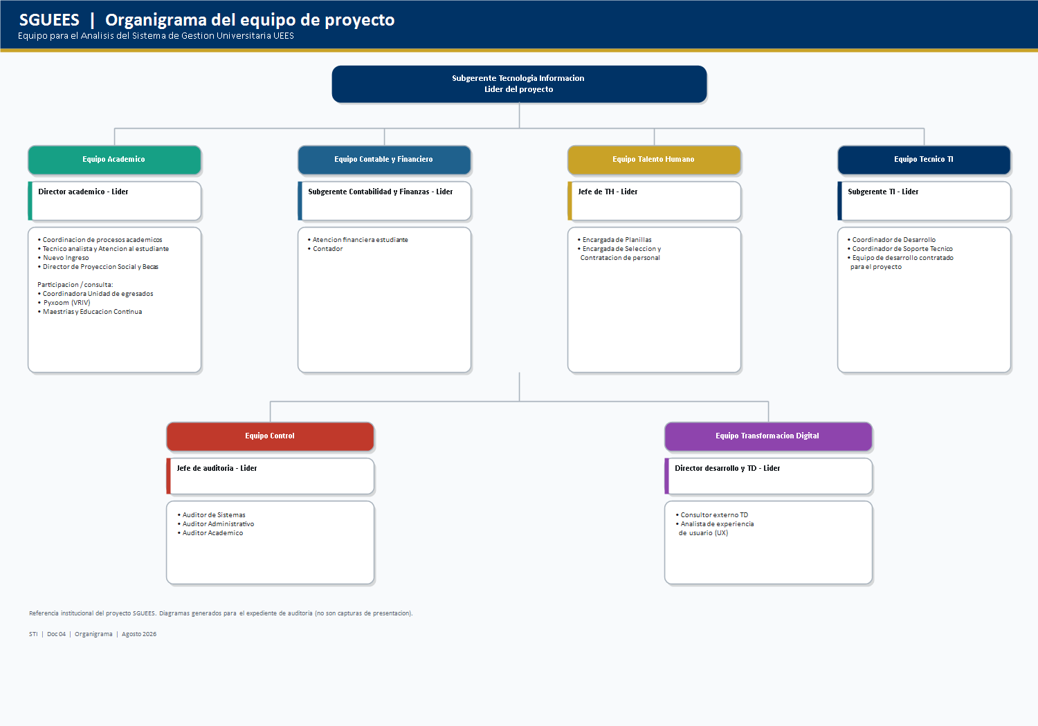
Organigrama del equipo de proyecto
PNG tambien en Word/organigrama/. Exportar PDF en horizontal desde esta hoja.

02 Metodologia
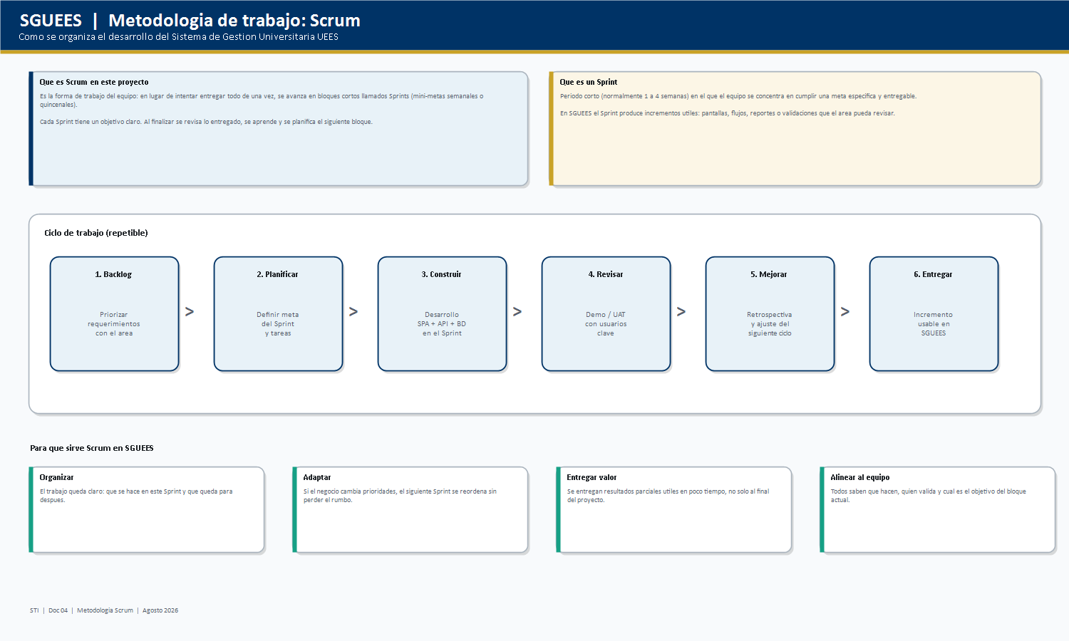
Metodologia Scrum
PNG tambien en Word/organigrama/. Exportar PDF en horizontal desde esta hoja.

03 Roles
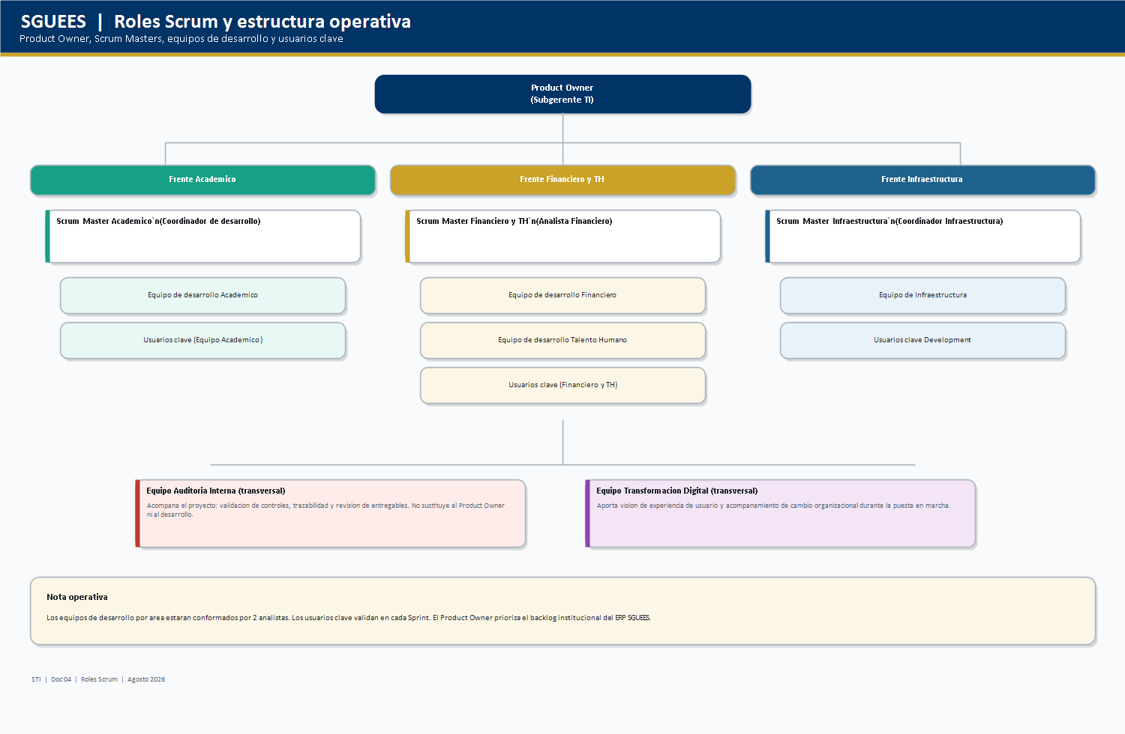
Roles Scrum y estructura operativa
PNG tambien en Word/organigrama/. Exportar PDF en horizontal desde esta hoja.

